Sheet1
ข้อมูลเงินกองทุนเพื่อการสืบสวน สอบสวน การป้องกันและปราบปรามการกระทำความผิดทางอาญา
สถานีตำรวจภูธรโกตาบารู
รายการ | ไตรมาสที่ 1 (ม.ค. – มี.ค. 69) |  | ไตรมาสที่ 2 (เม.ย. – มิ.ย. 69) |  | ไตรมาสที่ 3 (ก.ค. – ก.ย. 69) |  | ไตรมาสที่ 4 (ต.ค. – ธ.ค. 69)
 | จัดสรร | เบิกจ่าย | จัดสรร | เบิกจ่าย | จัดสรร | เบิกจ่าย | จัดสรร | เบิกจ่าย
เงินกองทุนฯ | 192,000 | 192,000 | 192,000 | 192,000
รวมเงิน | 192,000 | 192,000 | 192,000 | 192,000
รวมจำนวนคดีที่ใช้เงินกองทุน | 17 คดี |  | 17 คดี

ตรวจแล้วถูกต้อง
พ.ต.อ.
( ถาวร ผลกล้า )
ผกก.สภ.โกตาบารู
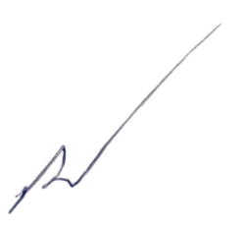
ข้อมูล ณ วันที่ 30 มิ.ย.69

